Compare
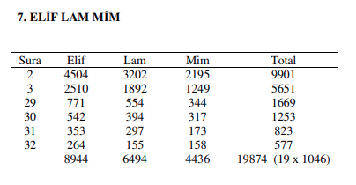
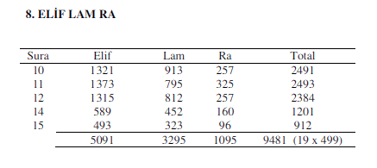
 | A.L.M |  |  |  |  |  |  |  |  |  |  |  | A.L.R
 |  |  |  |  |  |  | Bahhatin Uzunkaya |  |  |  |  |  |  |  |  |  |  | Bahhatin Uzunkaya
 | Chapter | ا | ل | م | Total |  |  |  |  |  |  |  | Chapter | ا | ل | ر | Total
 | 2 | 4504 | 3202 | 2195 | 9901 |  |  |  |  |  |  |  | 10 | 1321 | 913 | 257 | 2491
 | 3 | 2510 | 1892 | 1249 | 5651 |  |  |  |  |  |  |  | 11 | 1373 | 795 | 325 | 2493
 | 29 | 771 | 554 | 344 | 1669 |  |  |  |  |  |  |  | 12 | 1315 | 812 | 257 | 2384
 | 30 | 542 | 394 | 317 | 1253 |  |  |  |  |  |  |  | 14 | 589 | 452 | 160 | 1201
 | 31 | 353 | 297 | 173 | 823 |  |  |  |  |  |  |  | 15 | 493 | 323 | 96 | 912
 | 32 | 264 | 155 | 158 | 577 |  |  |  |  |  |  |  |  | 5091 | 3295 | 1095 | 9481
 |  | 8944 | 6494 | 4436 | 19874 |  |  |  |  |  |  |  |  |  |  |  | = 19 x 499
 |  |  |  |  | = 19 x 1046 |  |  |  |  |  |  |  |  |  |  |  | 0
 |  |  |  |  | 0

submission.org |  |  |  |  |  |  | musjidtucson.org |  |  |  |  |  | submission.org |  |  |  |  | musjidtucson.org
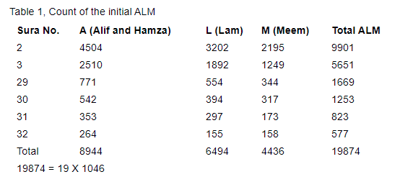
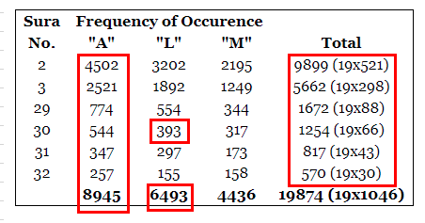
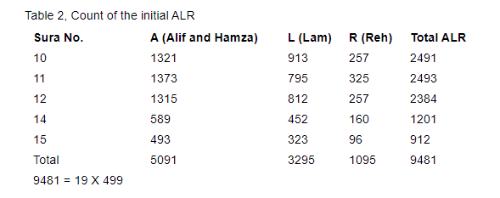
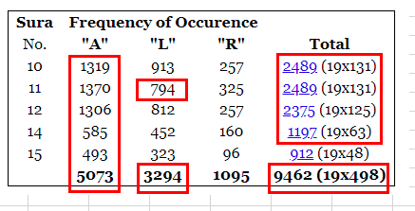

 |  |  |  |  |  |  | Bahhatin Uzunkaya
 | A.L.M.Sh |  |  |  |  |  | A.L.M.Sh
 | Chapter | ا | ل | م | ص | Total | Chapter | ا | ل | م | ص | Total
 | 7 | 2510 | 1530 | 1164 | 97 | 5301 | 7 | 2510 | 1530 | 1164 | 97 | 5301
 |  |  |  |  |  | = 19 x 279 |  |  |  |  |  | = 19 x 279
 |  |  |  |  |  | 0 |  |  |  |  |  | 0

 | submission.org |  |  |  |  |  | musjidtucson.org
 | A.L.M.Sh |  |  |  |  |  | A.L.M.Sh
 | Chapter | ا | ل | م | ص | Total | Chapter | ا | ل | م | ص | Total
 | 7 | 2510 | 1530 | 1164 | 97 | 5301 | 7 | 2529 | 1530 | 1164 | 97 | 5320
 |  |  |  |  |  | = 19 x 279 |  |  |  |  |  | = 19 x 280
 |  |  |  |  |  | 0 |  |  |  |  |  | 0

